微生信示例161

市 | 值 | 微生信，您身边的数据分析，可视化专家
郑州市 | 5222 | https://www.bioinformatics.com.cn/plot_basic_china_henan_heatmap_161
开封市 | 330
洛阳市 | 25 | 输出示例图
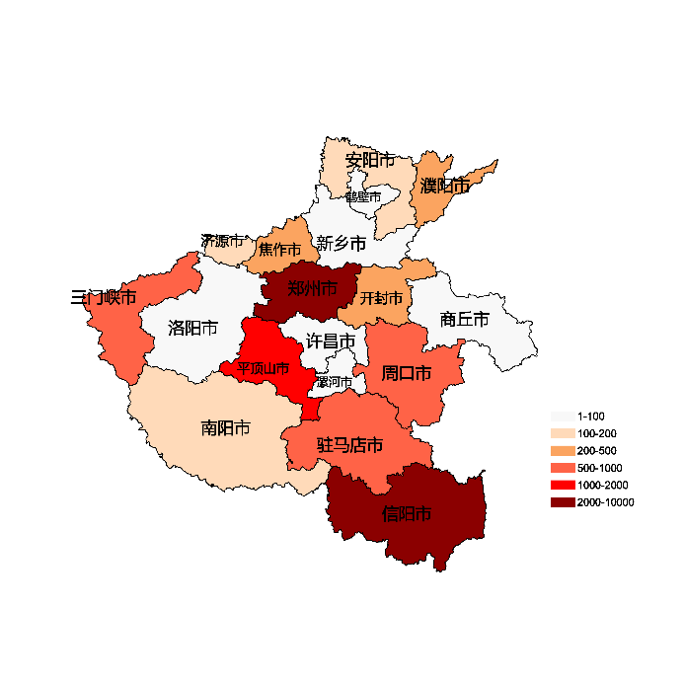
平顶山市 | 1336
安阳市 | 110
鹤壁市 | 93
新乡市 | 16
焦作市 | 235
濮阳市 | 331
许昌市 | 38
漯河市 | 92
三门峡市 | 922
南阳市 | 192
商丘市 | 92
信阳市 | 3090
周口市 | 922
驻马店市 | 920
济源市 | 192

 |  | 注：1，需要带首行；2，仅改数字，各市名字不要改；3，仅供交流学习

 |  | 使用问题，或数据分析合作意向
 |  | 请微信扫码联系我们

